상품제안서
오아 클린이큐어 구강세정기 | 상품코드: F20491

 |  |  |  |  |  |  | 02-412-0044 | www.easy1.co.kr
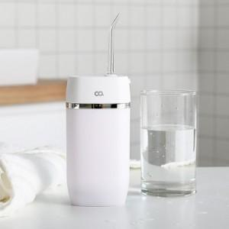 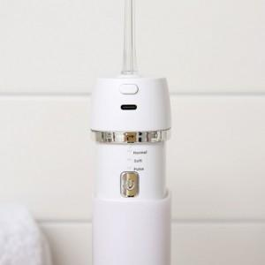 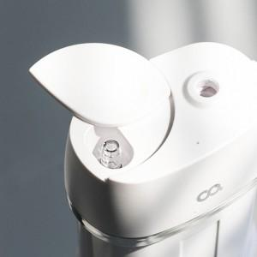

【상세/제작정보】 | 손보다 나은 강력한 맥동수압 기술

【인쇄/포장옵션】 | 레이저 / 포장지포장

【공급단가】 | 수량 | 50~ | 100~ | 300~ | 500~ | 1,000~
*VAT별도 | 단가 | 28,400원 | 27,950원 | 27,270원 | 26,590원 | 26,130원

【상품 URL】 | http://www.easy1.co.kr/src/goods_detail.php?gdno=20491

